상품제안서
락앤락 칼도마 살균블럭 | 상품코드: S13001

 |  |  |  |  |  |  | 02-713-8555 | www.synergygift.co.kr
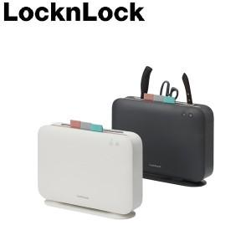

【상세/제작정보】

【인쇄/포장옵션】 | 레이저, 스티커 / 시판박스

【공급단가】 | 수량 | 10~ | 50~ | 100~ | 300~ | 500~
*VAT별도 | 단가 | 96,850원 | 95,360원 | 93,120원 | 89,400원 | 85,670원

【상품 URL】 | https://www.synergygift.co.kr:443/src/goods_detail.php?gdno=14647

